VR RENO
 |  | Document No : | #N/A

 |  |  | #N/A
 |  |  | #N/A
 |  |  | #N/A
 |  |  | #N/A | #N/A

Représentant | #N/A
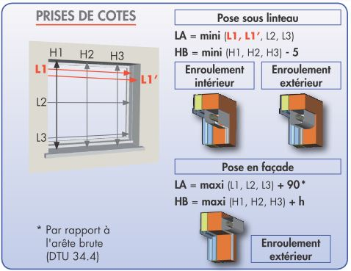

 | HAUTEUR TABLEAU : H1-H2-H3
 | LARGEUR TABLEAU : L1-L2-L3

 | DESTINATION | HT = H1-H2-H3 | LT = L1-L2-L3 | TYPE DE POSE

VR TRADI
 |  | Document No : | #N/A

 |  |  | #N/A
 |  |  | #N/A
 |  |  | #N/A
 |  |  | #N/A | #N/A

Représentant | #N/A

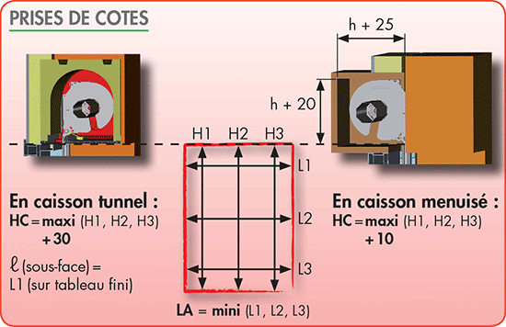

 | HAUTEUR TABLEAU : H1-H2-H3
 | LARGEUR TABLEAU : L1-L2-L3

 | DESTINATION | HT = H1-H2-H3 | LT = L1-L2-L3 | TYPE DE POSE

